LinkedIn InMail
 | FORMATO CONSIDERADO PARA LA PRIMERA FASE
 | LinkedIn Sponsored InMail
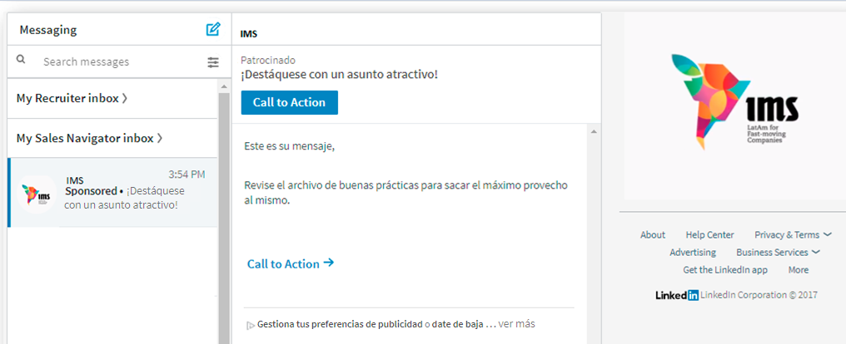
Company Page Linkedin | Sanofi

Mensaje |  | Caracteres Usados | Caracteres Máximos Permitidos |  |  | Hola
 |  |  |  |  |  | Hola Nombre
Remitente | Sanofi | 6 | 30 | 24 |  | Hola Nombre y Apellido
Asunto | Conoce la nueva plataforma sobre vacunación laboral | 51 | 60 | 9 |  | Nombre
Saludo Customizado | Hola Nombre |  |  |  |  | Apellido
 |  |  |  |  |  | Estimado (a)
Cuerpo del InMail | Te invitamos a ingresar a www.vacunaciónlaboral.cl, la nueva plataforma que nos mantiene informados sobre la vacunación laboral: - Los beneficios para las empresas de prevenir enfermedades a través de vacunas. - El retorno de inversión sobre su campaña de vacunación antigripal. - Las vacunas sugeridas según su actividad económica. - Los diferentes vacunatorios disponibles para contactar. ¡Ya puedes ser de los primeros en conocer más! | 444 | 500 | 56 | 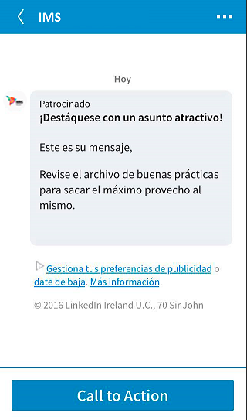
Botón CTA | Ingresar | 8 | 20 | 12

Banner | InMail Banner 300 x 250 pixels (40kb max file size) Sólo aceptamos jpeg, png (no flash, no gif)

URL de Destino
Url de botón CTA y Banner | https://www.vacunacionlaboral.cl/es/sobre-sanofi-pasteur
Hipervínculo del Cuerpo del mensaje | https://www.vacunacionlaboral.cl/es/sobre-sanofi-pasteur

Legales (Si aplican)
Términos y condiciones

Linkedin Sponsored Content
Nombre company page
Texto introductorio
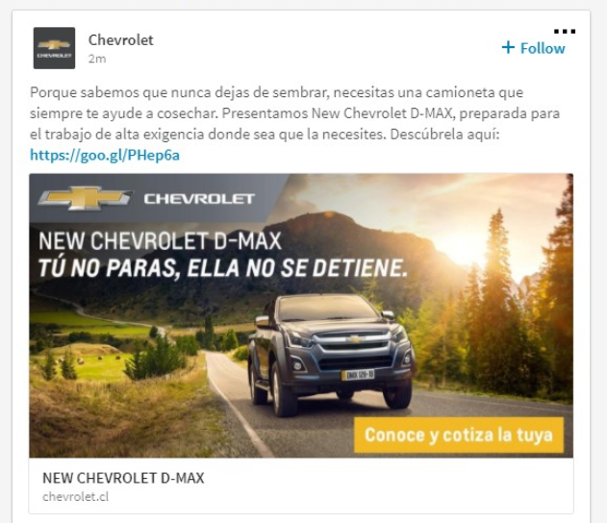
 | FORMATO CONSIDERADO PARA LA SEGUNDA FASE
 | LinkedIn Sponsored Content
 |  |  |  |  | 
Company Page Linkedin | Sanofi

 |  | Caracteres Usados | Caracteres Máximos Permitidos

Título | Nueva plataforma sobre enfermedades prevenibles por vacunación laboral | 70 | 70 | 0

Texto Introductorio | Conoce los beneficios de la vacunación en empresas, su retorno de inversión, vacunas sugeridas por sector y contacto de vacunatorios ¡Disponible ya! | 148 | 150 | 2

URL de destino | https://www.vacunacionlaboral.cl/es/sobre-sanofi-pasteur

Título
Imagen ó Video | Imagen: 1200 x 627 pixels (Peso máximo: 50 MB) Únicamente jpg, png (no flash, no gif) Video: Alojados en Youtube o Vimeo - Pegar URL (las URL con más de 23 caracteres se convertiran en una Short URL automaticamente).

